Sheet1
육류소비행태 변화와 대응과제

∙ 소득 계층별 소비 격차 가장 큰 품목 : 쇠고기, 50세 이상 선호 ∙ 소득 1% 증가시 쇠고기 수요 1.3% 증가, 돼지고기 수요 0.3% 증가 ∙ 돼지고기 가격 1% 증가 -> 쇠고기 수요 0.22% 증가

<육류 섭취량> - 남성 > 여성 - 나이가 증가할수록 섭취량 감소 - 음주자 > 비음주자

쇠고기 : 한국 vs 미국, 호주 한정 대체육: 식물을 가공한 대체육, 세포를 배양한 동물성 대체육

1. 육류의 소비 여건 및 구조 변화 분석 : 육류 소비 지출액 변화 분석 - 통계청의 가계동향조사 원자료 - 1인당 국민소득(GNI), 국내총생산(GDP) 경제성장률 변화 ① 사회 경제적 변화 (p.47) : 경제성장률 둔화, 인구성장률 감소 및 고령인구 증가, 1인 가구 및 자녀 없는 2인 가구 증가 ② 제도적 변화 (p.50) : 주 52시간제 시행(소득 감소로인한 회식 감소), 육류 등급제의 변화(쇠고기 등급 판정 보완 기준 마련, 기준 완화) ③ 과학 기술적 변화 (p.54) : 세계인구는 2050년 96억명으로 예상되므로 환경오염과 동물학대 논란에 직면한 현재 공장식 축산으로는 대응하는데 한계 존재 식물성 고기 글로벌 시장 규모 증가, 비대면 소비 증가와 온라인 시장의 성장,

2. 육류 소비 여건 및 구조 변화 분석 (1) 국내 육류 소비 여건 변화 : 육류 원산지, 등급별 가설 설정 및 검증 ① 육류 소비량 (1인당 육류 소비량 추이), 쇠고기 소비량(수입 vs 국산), 돼지고기 소비량(수입 vs 국산), 닭고기 소비량(수입 vs 국산) (p.57) - 농림축산식품 주요통계,(농림축산식품부), 축산물 가격 및 수급자료(농협경제지주) ② 국가별 육류 소비량 비교 (p.62) : 1인당 국민소득 증가 추이와 육류 소비량 증가 추이 비례 (소고기, 돼지고기 -> 정체, 감소 but 닭고기 -> 증가) 우리나라 소비는 돼지고기가 가장 많음. (2) 소비자의 육류 소비행태 및 선호 분석 : 한국농촌경제연구원 - 식품소비행태조사 통계보고서, 육류 소비 트렌드를 위한 키워드 분석 ① 전국 가구의 가계지출 변화 (p.66) - 가계동향조사(통계청 마이크로데이터 통합서비스) ② 육류 및 육류 가공품 소비 지출액 변화 (p.67) - 통계청 국가통계 포털 (1인당 지출액 = 지출액을 평균 가구원 수로 나눔.) : 월 평균 식료품 및 비주류음료 지출액 변화, 식료품 및 비주류음료 지출액에서 육류와 육류 가공품 비중 -> 육류 및 육류가공품 지출액의 가구당, 1인당 변화추이 알 수 있음. ③ 육류 부류별 소비 지출액 변화 (p.70) - 통계청 MDIS: 가구당 육류 부류별 소비 지출액 변화 ④ 소득구간별 육류 소비 지출액 변화 (p.71) : 소고기, 돼지고기, 닭고기의 가구당 소득 구간별 소비 지출액 변화 - 통계청 MDIS: 소득구간별 가구당 월평균 육류 소비 지출액 변화 - 통계청 :MDIS 가구당 월평균 육류 소비 지출액 대비 소득구간별 이격률 추이 ⑤ 가구주 연령대별 소비 지출액 변화 (p.78) : 소고기, 돼지고기, 닭고기의 소비를 주도하는 연령대 40대, 50대 - 통계청 MDIS: 가구주 연령대별 가구당 월평균 육류 소비 지출액 변화 - 통계청 MDIS: 가구당 월평균 육류 소비 지출액 대비 가구주 연령대별 이격률 추이 - 통계청 MDIS: 가구주 연령대별 소득구간 및 가구원 수 비중 ⑥ 가구원 수별 육류 소비 지출액 변화 (p.85) : 소고기, 돼지고기, 닭고기의 소비 지출액은 가구원 수가 많을수록 높다. - 통계청 MDIS: 가구원 수별 가구당 월평균 육류 소비 지출액 변화 - 통계청 MDIS: 가구당 월평균 육류 소비 지출액 대비 가구원 수별 이격률 추이 ⑦ 가계동향조사의 육류 소비 지출액 분석 (p.91) : 향후 1인가구가 늘어나면 육류 수요에 부정적인 영향을 미침. (2인 이상 가구 수보다 1인당 육류 소비 지출액이 현저히 낮음.)

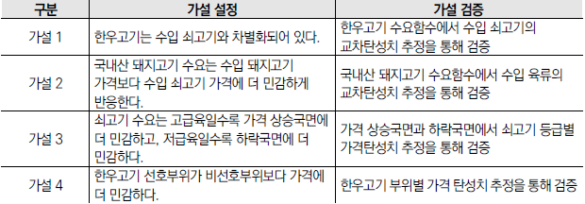 3. 육류 수요 대체 관계 분석 (1) 분석 배경 및 가설 설정 ① 육류 시장 동향 : 생산량과 수입량, 수입시장 점유율 변화 (2) 가설 설정 (p.103)

(3) 가설검증 결과 (p.122) - 한우고기는 수입 쇠고기와 일정 수준 대체 관계가 있는 것으로 분석된다. (단, 한우고기 1+등급 이상 한우고기는 호주산 쇠고기와 일정 부분 대체 관계가 있고, 2등급 이하 쇠고기는 미국산 쇠고기와 약한 대체 관계 존재) - 국내산 돼지고기 수요는 수입 돼지고기 가격보다 수입 쇠고기 가격에 더 민감하게 반응한다. - 쇠고기 소비량은 고급육일수록 가격 상승에 더 민감하고 저급육일수록 가격 하락에 더 민감하다. - 한우 고기의 경우 소비자가 선호하는 부위일수록 가격에 더 민감하게 반응한다. ⇨ 육질 등급 제도가 축산농가의 소득 안정화에 크게 기여함. (1등급 이상 출현율이 계속 향상)

4. 육류 소비 행태 및 선호 분석 - 한국농촌 경제연구원 : 식품소비행태조사 통계보고서 (1) 육류 부위별, 등급별, 원산지별, 용도별 구입 비중 (p.126) ① 축산물 구입시 주요 고려 기준 (가격, 맛, 안전, 품질, 영양, 구입편리, 조리편리), 축산물 구입시 우선 확인 정보 (가격, 원산지, 신선도, 브랜드, 등급) ② 육류 구입 유형 및 방식 : 냉장육 비중, 포장육 비중 ③ 육류 부위별 용도별 구입 비중 ④ 육류 등급별 용도별 구입 비중 ⑤ 육류 원산지별 용도별 구입 비중 (2) 육류 주요 키워드 분석 (p.140) : 워드클라우드 및 키워드 순위 (3) 육류 소비실태 및 선호도 조사 분석 (p.144) (4) 제도 변화 효과 분석 (p.159) ① 주 52시간제 도입 영향 분석 - 소득과 근로시간 모두 감소시 소비 감소효과가 크다. - 소득변화가 없는 근로시간 단축은 육류 소비 증가에 긍정적으로 영향을 미친다. ② 쇠고기등급제 개편 영향 분석 (p.167) - 1등급 이상 실질가격이 2등급 이하 실질 가격보다 kg당 약 4,448.70원 높다. (5) 육류 소비행태 분석 결과 - 소비자가 주요 고려하는 기준 : 맛, 품질, 우선확인 정보: 신선도 다양한 부위를 다양한 메뉴 및 레시피 개발 중요

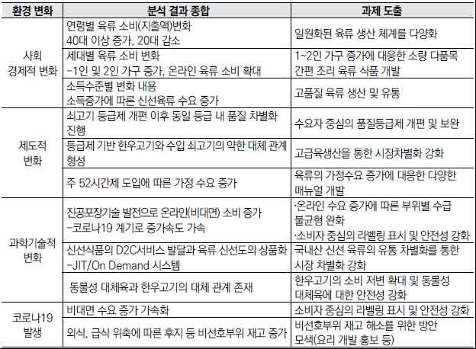 5. 육류의 소비 전망과 대응과제 : 분석 결과 종합 및 전망 (1) 분석 결과 종합 및 장기수요 전망 (p.174)

(2) 대응과제 (p.177) ① 세대별 수요에 대응한 육류 생산의 다양성 확보 필요 : 20대 이하 육류 소비지출액은 감소, 30대는 정체, 40대 이상은 증가 -> 현재 마블링, 삼겹살 중심의 획일적 육류 생산 방식을 벗어나 환경문제 해결에 기여할 수 있는 친환경 축산물 생산 비중 확대 필요 ② 수요자 요구에 부응한 소비자 지향적 육류공급 체계 구축 : 소포장 육류 수요 확대 예상, 고령화 대응 소포장 식품 개발 필요 국내산 육류의 유통 차별화를 위해 가공, 포장, 배송이 일원화된 공급망(SCM) 구축 선행 -> D2C(제조업체가 온라인몰 소비자가 상품 직접 판매), B2C(축산물 무인 판매기), B2B(기업 간 직거래 플랫폼) 원활한 매칭을 위한 IT기술 확보 ③ 소비자 중심의 육류 등급제 정착과 시장 차별성 강화 : 한우 고기는 가격이 매우 비싸다는 이미지가 강해 대중육으로 나아가는데 한계 존재 - 이미지 개선을 위한 구체적인 홍보전략 수립 필요 ④ 온라인 수요 증가에 따른 육류 부위별 수급 불균형 해소 필요 : 국내산 돼지고기 저지방 부위의 소비를 확대하기 위해 국내산 육가공품 개발이 필요. 장기 공급 체계 구축이 필요. 생산자단체와 육가공업체의 MOU 체결을 통해 안정적 원료 공급 비중을 확대 ⑤ 주 52시간제 시행과 코로나19 발생에 따른 가정수요 증가와 다양한 메뉴 개발 : 직장의 육류 소비는 비선호부위의 소비활성화에 크게 도움이 되었으나, 현재 회식빈도 및 직장 육류 소비는 감소 - 코로나 19이후 육류 소비변화 실태조사 결과 (p.203) 부위별 도매단계 등급별 가격 및 거래물량 기초 통계량 (p.206)

